28 & 29
28
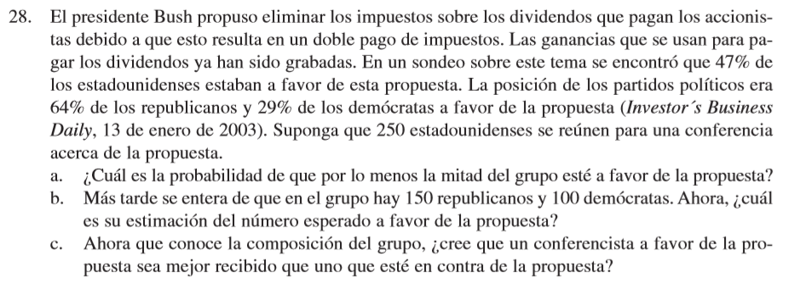

p | 0.47
n | 250
u = np = | 117.5
Desv Es | 7.8914510706

a) | 0.170955651504614000000000
b) | 125
c) | Sera mejor recibida en contra

29

p | 0.058 | a) | 5.8
n | 100 | b) | Var | 5.4636 | Desv Es | 2.3374344911
u = np = | 5.8 | c) | 0.16506240567
Desv Es | 2.3374344911 | d) | 0.77937231466
Varianza | 5.4636

